Abb. H1.1-2A
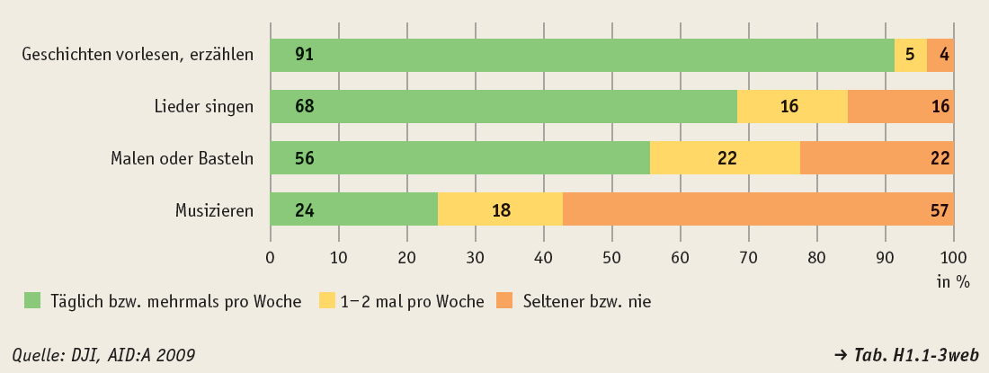
Zurück zum Inhalt
Abb. H1.1-2A: Kulturelle/musisch-ästhetische Aktivitäten in Familien mit Kindern unter 6 Jahren 2009 (in %)

Abb. H1.1-3A
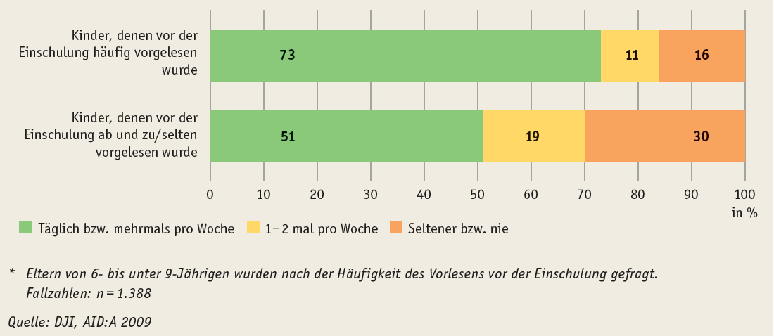
Zurück zum Inhalt
Abb. H1.1-3A: Häufigkeit des Bücherlesens in der Freizeit von 6- bis unter 9-Jährigen 2009 nach Häufigkeit des elterlichen Vorlesens vor der Einschulung (in %)*

Abb. H1.2-6A
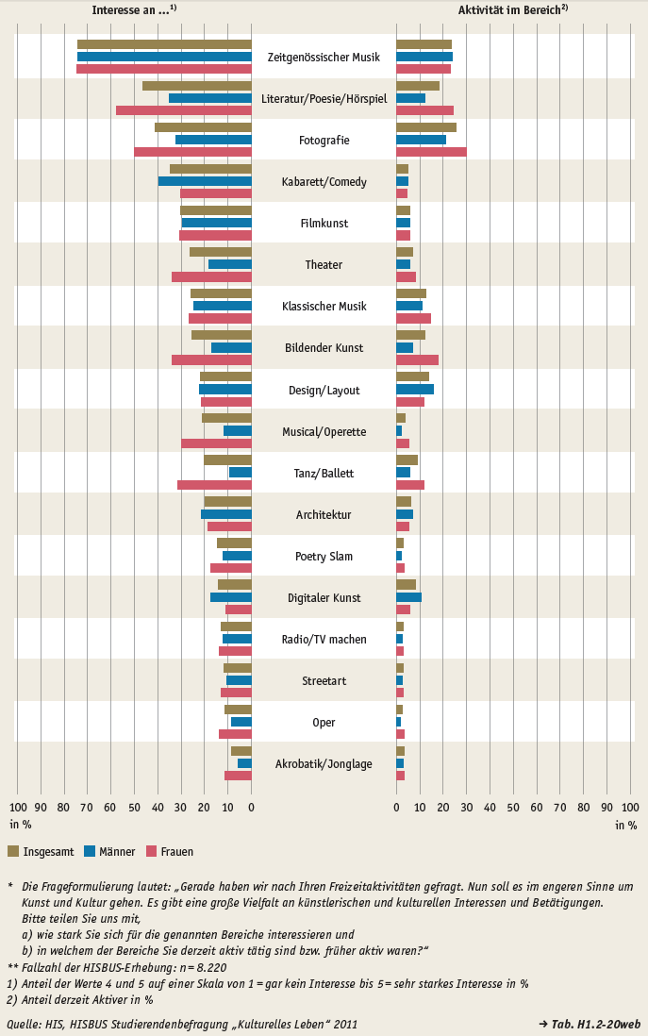
Zurück zum Inhalt
Abb. H1.2-6A: Kulturelle/musisch-ästhetische Interessen und Aktivitäten Studierender* nach Geschlecht (in %)**

